Oppgave 3
 |  |  | standardavvik |  | Kovarians
År | markedet (M) | enkeltaksje (A) | markedet | enkeltaksje
2021 | 27% | 30% | 2.25% | 3.52% | 0.03
2020 | 12% | 5% | 0.00% | 0.39% | (0.00)
2019 | -3% | -5% | 2.25% | 2.64% | 0.02
2018 | 12% | 15% | 0.00% | 0.14% | 0.00

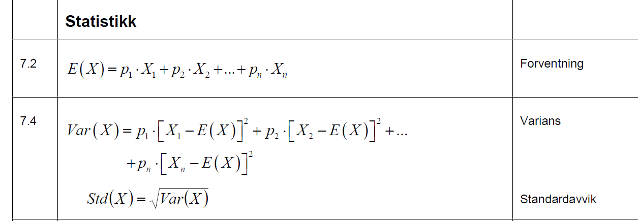
gjennomsnitt

Risikofri rente | 5%

a)
historisk avkastning for markedsporteføljen | 12%
variance | 1.1%
standardavvik | 10.6%
b)
historisk avkastning for enkeltaksje | 11%
variance | 1.7%
standardavvik | 12.9%

c)
kovarians | 1.3%
beta

d) | 1.2

beta > 1, høyere systematisk risiko enn markedet, systematisk risiko er risiko som ikke kan diversifiseres bort.
e)
Dersom markedet stiger forventer vi at denne porteføljen stiger mer på grunn av systematisk risiko og beta > 1.

78 | 150

